상품제안서
키르히탁 70 파스텔 UV 암막 | 상품코드: S39434

 |  |  |  |  |  |  | 02-713-8555 | www.synergygift.co.kr
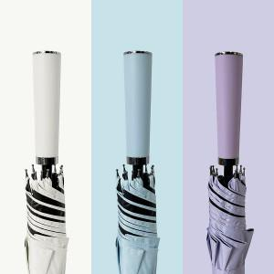 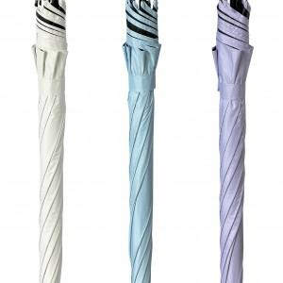 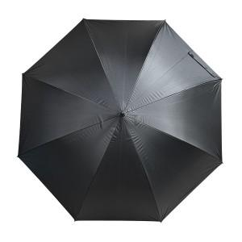

【상세/제작정보】 | <span style="font-size: 14pt;">​* 기본 OPP 포장 포함입니다.</span><br>

【인쇄/포장옵션】 | [손잡이] 실크, [손잡이] 풀칼라, [원단] 원단실크1도 / OPP(비닐)

【공급단가】 | 수량 | 50~ | 100~ | 500~ | 1,000~ | 2,000~
*VAT별도 | 단가 | 8,580원 | 8,380원 | 8,110원 | 7,720원 | 7,450원

【상품 URL】 | https://www.synergygift.co.kr:443/src/goods_detail.php?gdno=39434

